BU Kickoff 2 場景
處 | 場景 | 通用分類 | 流程說明 | 提出人 | 補充或限制
國際電信事業處 |  | 自動化報表型（Phase 2） | 協助自動產出週報/月報數據與圖表，目前需整合多國、多業者漫遊資料，並透過多份 Excel 手動整理與製作圖表，耗時較高；既有 RPA 容易因網頁變動失敗，希望可透過定期報表寄送與自動化整理流程，降低人工處理時間。 | Gail Lee(李冠儀) | 會涉及amazon quicksight系統串接 所以希望至少能設定 定期將excel報表寄送到信箱
經營分析處 |  | 自動化報表型（Phase 2） | 業務日報自動整理及發送 | Derek Tsai ( 蔡政育 ) | 重複性流程
 |  | 自動化報表型（Phase 2） | EBG簽呈客戶account EBITDA撈取 (每天應都有簽呈，但不固定時間、不固定客戶) | Derek Tsai ( 蔡政育 ) | 重複性流程
 |  | 表單類（Phase 2） | PR單檢核 & 回覆 | Derek Tsai ( 蔡政育 ) | 決策/判斷型流程
 |  |  | 重分類單會科檢核(是否符合ERP會科)及轉出項目預算是否足夠(資料來源是ERP)。需設定權限，除經分處外，各處只能查詢自己處的預算，不能查其他單位的預算 | Derek Tsai ( 蔡政育 ) | 決策/判斷型流程
 |  | 自動化報表型（Phase 2） | 月結損益分析，快速找出每版結帳各BU、收入、佣補重大差異，加速月結資料正確性核對 & 產出更深層差異分析資訊 (需串接Planning、BOE上的510 EPM Universe) | Derek Tsai ( 蔡政育 ) | 決策/判斷型流程
 |  | 自動化報表型（Phase 2） | 將預算重分類表單、規章及大家常問的預算問題整理出來放上AI平台=>知識庫 | Derek Tsai ( 蔡政育 ) | 文件或知識查詢（輔助型）
投資法人關係處(IR) |  |  | 每日的ETF data base 更新 (現況已經採RPA處理) | Derek Tsai ( 蔡政育 ) | 重複性流程
 |  | Phase 1 | 每周競業、重點觀察產業/公司的新聞摘要，可請AI每日蒐集，每周AI生成摘要 =>web search | Derek Tsai ( 蔡政育 ) | 重複性流程
中區網路維運處 | 租約相關資訊查詢(個人助理功能) | 個人Agent Phase 3 | 查詢近3期租金匯款日期額，租約租期輸出 透過手機聊天機器人提供工程相關資訊回覆屋主 | Jason Shen ( 沈光原 ) | 涉及系統: oracle、NWIS
 | 障礙內容自動派工及M+通知廠商(個人助理功能) | 個人Agent Phase 3 | 自動檢查障礙派工內容，篩選障礙單內回覆關鍵字(例如VSWR告警或是屋突上or鐵塔上模組需更換) -> 開啟NWIS派工選項，填入相對內容並選取接工單位及接工人員-> 填入M+群組上通知 | Jason Shen ( 沈光原 ) | 涉及系統: AMS、NWIS、M+
 | 每日統計待處理告警案件、po給工程師提醒處理時效(個人助理功能) | 個人Agent Phase 3 | 每日自動執行 AMS 未結案明細撈取與統計，整理後透過 M+ 發送 Excel 告警報表；增加每日早、中、晚三次通知，提醒工程師盡快查修告警件。 | Jason Shen ( 沈光原 ) | 涉及系統: AMS、Excel、M+ / outlook
 | 5G異常細胞處理(個人助理功能) | 個人Agent Phase 3 | 自動檢查每日的5G異常細胞信件，自動至ipm系統撈取KPI並判斷是否已正常。查詢白名單清單，如在白名單內視為正常，整理持續異常的細胞自動發mail給站台專責工程師。 | Jason Shen ( 沈光原 ) | 涉及系統: ipm,outlook
 | CQI劣化處理 (個人助理功能) *每月執行 | 個人Agent Phase 3 | 自動檢查每日的CQI劣化處理信件-> 自動至ipm系統撈取KPI並判斷是否已正常-> 持續異常的站台依SOP流程處理。 | Jason Shen ( 沈光原 ) | 涉及系統: ipm, outlook,讀取CQI劣化處理SOP流程
 | 局異CR執行(各維運處RF執行RPM提供局異單與CR) *每周~每月執行 | 個人Agent Phase 3 | 自動的擷取Outlook某個資料夾，確認還沒執行的局異單並進行安排-> 收到RPM提供的局異CR後自動提取檔案至iOPS驗證CR正確性-> 如驗證錯誤，將錯誤訊息提供給指定人員進行修正-> 如驗證成功後至NWIS發出工單給指定單位，並提取NWIS發工後的工單號碼-> 寄出驗證成功後之CR至指定收件人並將NWIS工單號碼提取並記錄至Mail-> 至Excel紀錄本局異執行時間與相關內容。 | Jason Shen ( 沈光原 ) | 涉及系統: Outlook,NWIS系統,IOPS系統,Excel系統,OS資料夾系統
 | 派工單委外處理(含入工項、備妥、完工等作業)以及進度追蹤 | 自動化報表型（Phase 2） | 目前以python 每週完工派工單統計 | Jason Shen ( 沈光原 )
 | TWM基站、TFN機房巡檢統計，進度逾期通知。 | 自動化報表型（Phase 2） | 目前以python 自動下載。但仍使用手動製作報表 | Jason Shen ( 沈光原 )
 | CR工單進度檢核 |  | 未填 | Jason Shen ( 沈光原 )
 | 交換/機房工單進度檢核 |  | 未填 | Jason Shen ( 沈光原 )
 | 機房日誌自動化 |  | 未填 | Jason Shen ( 沈光原 )
 | JCE光功率報表分析 |  | 未填 | Jason Shen ( 沈光原 )
 | FGIS 斷點追蹤+GOOGLE誤差距離跑圖 |  | 未填 | Jason Shen ( 沈光原 )
0515新增
行動廣告業務處 | 行動廣告：全鏈路投放代理 Agent >優先執行 | 個人Agent Phase 3 | 數位廣告投手」代理化，24 小時不間斷的自動監控與動態優化。提供數據分析，並能針對廣告表現直接給予操作建議或進一步能完成結案報告等。 | Freya Chi ( 紀馨華 )
 | 新訊息平台：AI 領航業務 Agent | 個人Agent Phase 3 | 透過主動意圖分流，讓用戶能以「自然對話」直接完成簡訊發送與平台設定，降低了系統的操作難度，讓新用戶無痛上手。 | Freya Chi ( 紀馨華 )
 | 營運效率：智慧廣告審核 Agent | 個人Agent Phase 3 | 實現廣告簡訊原始資料的自動化整理與糾錯。利用 AI 進行「擬人化預審」並具備自動修補機制，搭配 RPA 流程自動化，將原本耗時的人工維護工作，轉型為極致高效的自動化作業流水線 | Freya Chi ( 紀馨華 )
 | 客戶經營：危機與商機守護 Agent | 個人Agent Phase 3 | 擔任客戶關係的「智慧雷達」。它能主動偵測客戶動態，提早識別潛在流失風險或增長機會，不僅幫業務、主管節省維護時間，更將「被動處理」轉化為「預防流失」的主動防禦力。 | Freya Chi ( 紀馨華 )
勞工安全衛生室 | <情境一>教育訓練相關 | 自動化報表型（Phase 2） | (1) 抓取教育訓練報表 (2) 比對或核對 (3) 篩選(依公司別)拆分檔案 (4) 依單位分成不同SHEET (5) 將不同SHEET拆分成個別檔案，依各單位名稱個別存檔。 (6) 以附件，個別寄給各單位助理 (7) 寄出前也還要確認助理名單是否有更新 | Steve Huang ( 黃世旻 )
 | <情境二>健檢相關 (頻率/人工or排程等等) | Phase 1 | (1) 信箱搜尋特定對象寄來的信件 (2) 儲存該信的附加檔案(已檢名單檔案)或是信寄內之表格至指定資料夾 =>本地電腦無法碰到 ondedrive可以 (3) 用預約名單檔案和已檢名單檔案進行比對 (4) 舊的資料已確認完成的，不能因為這次比對就移除。 (5) 確認未完成名單。 (6) 個別寄信給篩選出的未檢名單者提醒完成健檢。 | Steve Huang ( 黃世旻 )
 | <情境三>ISO法規查核 | Phase 1 | (1) 定期週期搜尋特定多個網頁(部分全國法規資料庫沒有) (2) 確認法規是否更新 (3) 將更新日期填日特定表中的特定格子內，無更新者，則填入當日日期。 | Steve Huang ( 黃世旻 )
品牌電商事業處 | 會議錄音／AI 會議摘要整理 (但會議是在M+上?) | Phase 1 | 透過 MyBro 呼叫「聽寫大哥」參與會議，全程進行會議內容記錄，會議結束後，再由聽寫大哥將內容回傳至 MyBro 平台，由 AI 自動統整會議重點與待辦事項，並將整理後的檔案寄送至會議發起人信箱 後續由發起人確認內容是否需要調整，再將檔案提供給相關與會人員。 | Goldfish Li ( 李佩芬 )
台北專線 | 同仁績效考核成績與排名 | Phase 2 | 列出同仁目前績效考核各項成績及預估排名(for 個人可以看到自己排名 還是給主管用) | Gavin Tzeng (曾建豪) | *先前RPA使用多為下載報表 → 整理資料 → 發送通知* 目前使用 EXCEL 檔，彙整提供部分績效數據供同仁參考，但無法預估整體排名
 | 同仁目前銷售獎金累計 | Phase 2 | 列出同仁目前累計銷售獎金(可以看到誰的 ->定義?? 權限問題) | Gavin Tzeng (曾建豪) | *先前RPA使用多為下載報表 → 整理資料 → 發送通知* 目前使用 EXCEL 檔，彙整提供簡易計算之項目供同仁參考
影音事業處 | 1. Ocean(人工流程) |  | 於google search console找出特定網頁的CTR、排名、進站關鍵字的WoW數據變化，並分析哪些關鍵字組可加強優化(外部系統) | YiChing Chen ( 陳毅青 )
 | 2. BOE&報表操作流程 | 自動化報表型（Phase 2） | 待提供 | YiChing Chen ( 陳毅青 )
申裝查核處 | 1. NP攜出協商批核，自動化回覆競業
(細節另列在申查處工作表) | 2. AUDIT無紙化自動派件
 | 3. FN文件影像系統AI自動執行掃描圖檔複檢
 | 4. 每月兼職全勤計算
 | 5. 每月文件影像管理系統
 | 6. 兼職班表自動匯入
 | 7. 政府公開資訊查找後自動匯入資料庫
 | 8. 政府公開資訊查找後自動匯入資料庫
 | 9. 組員月考核成績產出自動化 1.產量效能 2.作業品質 3.測驗成績
 | 10. 兼職請假/銷假/加班差假功能
 | 11. myfone網站留言自動回覆
 | 12. OSS 虛擬通路物流出貨作業
 | 13.物流備註依條件設定由系統自動帶入轉物流備註資訊(系統自動化取代人工作業)
 | 14. 虛擬通路配送逾期通知處理
 | 15. 每日作業績效計算暨KPI關懷
0519新增
終端暨周邊商品處 | 物流寄件 Agent (全公司通用) | N/A 沒有該系統 | 輸入寄/收件人資訊即可寄件，物流單同步 M+ / E-mail，並自動認列部門費用 | Winnie Zheng ( 鄭鈺樺 ) | ✅簡化流程、降低人工與錯誤 ❌寄件流程繁瑣、需逐筆操作
 | 會議室 Booking Agent (全公司通用) | Phase 1 | 自然語言預約、衝突檢查與建議可調整時間、自動通知 | Winnie Zheng ( 鄭鈺樺 ) | ✅提升行政效率 ❌需手動查詢與預約
 | 資訊需求單/帳號權限申請單 Agent (全公司通用) | Phase 2 | 依需求描述自動判斷申請單位與對應權限，並引導完成送單 | Winnie Zheng ( 鄭鈺樺 ) | ✅降低填單門檻、加速流程
 | EP 驗收 Agent (終端應用) | 不適用 | 驗收時帶出庫存與周轉資訊，並且可以變更驗收人 | Winnie Zheng ( 鄭鈺樺 ) | ✅提升效率與判斷 ❌驗收需查多項資訊
 | 日報回覆 Agent (終端應用) | 不適用 | 輸入單號＋內容即可回覆 | Winnie Zheng ( 鄭鈺樺 ) | ✅簡化操作、節省時間 ❌日報需人工查詢回覆
 | 官網二手機價格 (終端應用) /eSIM/Volte/voWiFi/NRCA機款 Agent | 不適用 | 自動批次更新 | Winnie Zheng ( 鄭鈺樺 ) | ✅降低錯誤、提升效率 ❌價格需定期人工調整
 | POS 調撥 Agent (終端應用) | 個人化Agent (Phase 3) | 自動查詢同區庫存並建議調撥 | Winnie Zheng ( 鄭鈺樺 ) | ✅提升庫存流動、降低缺貨 ❌門市間調撥需人工溝通
資通訊暨個資安全管理處 | 優化非商業軟體作業流程自動化作業 |  | 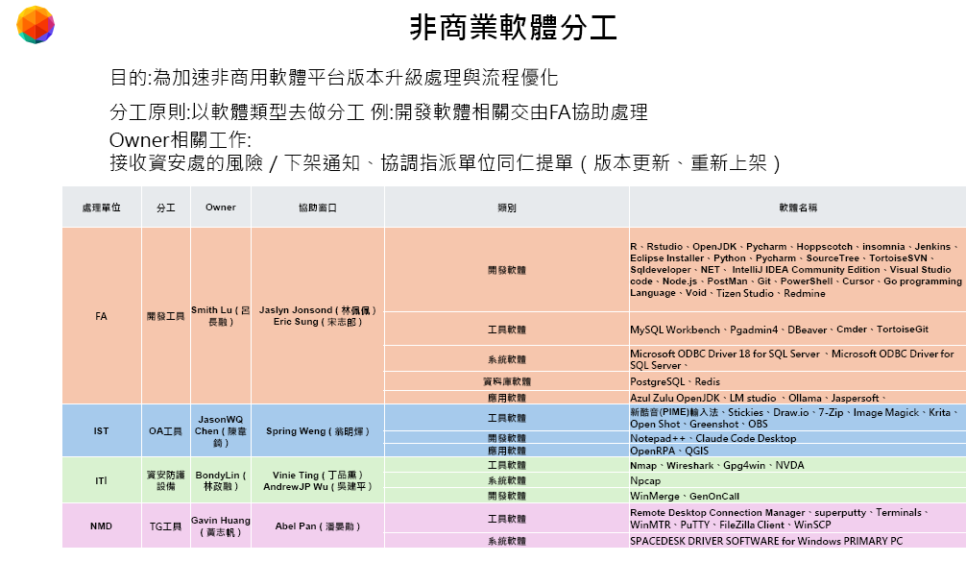 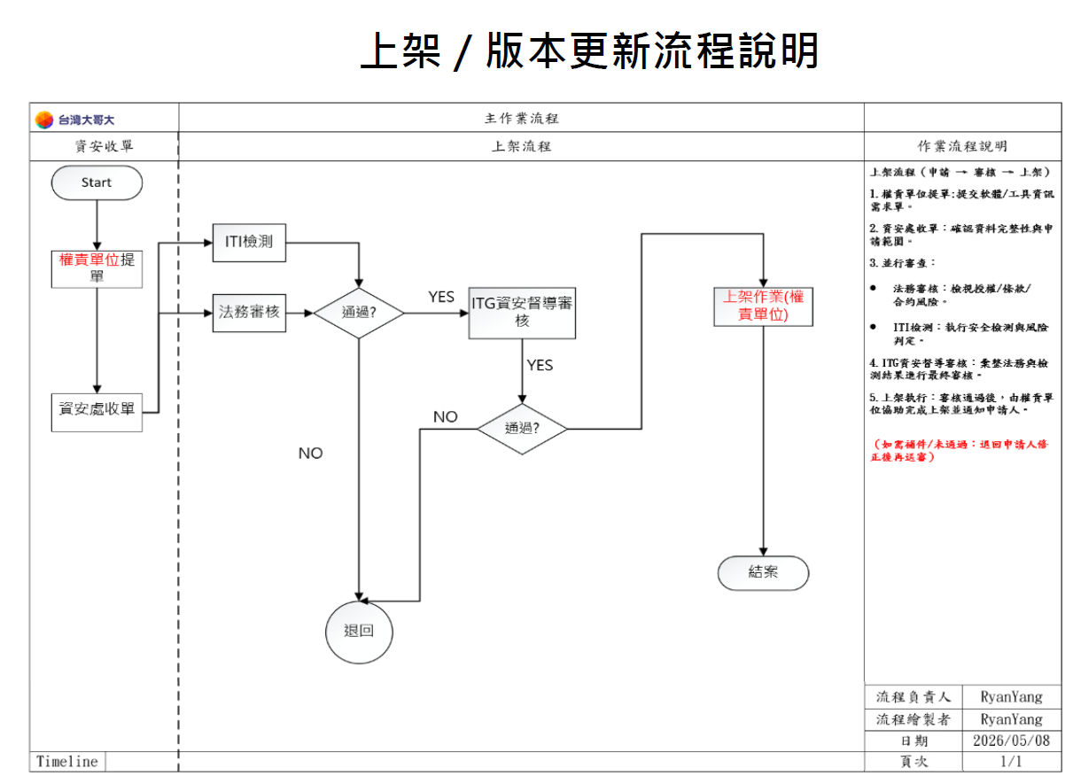 | YuSan Lin ( 林玉山 )
營管處 | 營管處智慧助理 | Phase 1 | ● 辦法查詢（規章／作業流程／公告佈達等）  問題反應（營管範疇疑難雜症）  自動工具（如物流單快速開立） 由處內各單位提供 SOP、FAQ、公告或相關作業資訊 透過 MyBro 平台整合為可利用自然語言查詢之 Skill 情境 | Herbie Chen ( 陳琬婷 ) | 使用對象:  通路／業務／業支  跨單位同仁  部門新人 預期效益:  降低知識分散  減少跨單位詢問  提升查詢與處理效率  輔助新人訓練
服務規劃處 | 全公司 | Phase 1 | 查詢電腦開關機時間，可用來協助補登或修正異常的出缺勤紀錄。
 | 全公司 | Phase 1 | 提供各系統帳號權限申請服務，並可查詢與說明特定人員的權限申請方式。
 | 全公司 | Phase 1 | 資訊需求單權限申請可自動對應該系統的權責處理單位，無需自行查找對應窗口，並可由 AI 自動填寫系統資訊需求單，帶入制式範本。
 | 全公司 | Phase 1 | 可查詢已請假或已申請居家的日期，目前不僅能顯示天數，也能直接看到對應日期。
 | 全公司 | Phase 1 | 申請公務門號的加值服務。
 | 全公司 | Phase 1 | 申請職福會提供的各項福利。
 | 全公司 | Phase 1 | 申請加班，包含事前申請或事後補申請。
 | 客服 | 個人化Agent (Phase 3) | 輸入兩位同仁欲互換的員編與日期後，系統可自動檢查換班結果是否符合一例一休及班次間隔 12 小時的規定。
 | 客服 | 個人化Agent (Phase 3) | 輸入員編與起訖時間後，系統可自動計算這段期間內已休的例假日及國定假日天數。
 | 客服 | 個人化Agent (Phase 3) | 查詢個人國定假日的設定日期，並可修改國定假日的預排日期。
 | 客服 | 個人化Agent (Phase 3) | 可以直接查詢同事的上班時間；這樣當遇到要處理異常報修或客訴時，能馬上確認該同事當時有沒有上班，方便快速解決問題。

